Arquitectura
Ejemplo de arquitectura con Elastic Beanstalk | Hay muchas formas de desarrollar un sistema en AWS, una de ellas es la arquitectura Elastic Beanstalk. Esta arquitectura tiene como ventaja la alta disponibilidad y la eficiencia para atender una gran cantidad de usuarios.

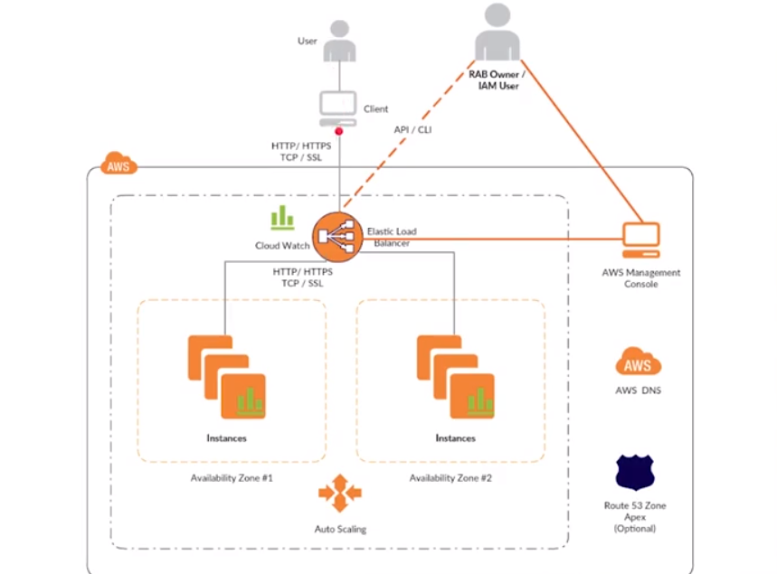

 |  | Elastic Load Balancing | Elastic Load Balancing distribuye automáticamente el tráfico de aplicaciones entrantes a través de varios destinos, tales como instancias de Amazon EC2, contenedores, direcciones IP y funciones Lambda. Puede controlar la carga variable del tráfico de su aplicación en una única zona o en varias zonas de disponibilidad. Elastic Load Balancing ofrece tres tipos de balanceadores de carga que cuentan con el nivel necesario de alta disponibilidad, escalabilidad automática y seguridad para que sus aplicaciones sean tolerantes a errores.
 |  | Cloud watch | CloudWatch ofrece datos e información procesable para monitorizar sus aplicaciones, responder a cambios de rendimiento que afectan a todo el sistema, optimizar el uso de recursos y lograr una vista unificada del estado de las operaciones. CloudWatch recopila datos de monitorización y operaciones en formato de registros, métricas y eventos, lo cual ofrece una vista unificada de los recursos, las aplicaciones y los servicios de AWS que se ejecutan en servidores locales y de AWS. Puede usar CloudWatch para detectar comportamientos anómalos en sus entornos, definir alarmas, comparar registros y métricas, realizar acciones automatizadas, resolver problemas y descubrir información para mantener sus aplicaciones
 |  |  | en ejecución sin problemas.
 |  | DNS
 |  | Amazon Route 53 | Amazon Route 53 es un servicio de DNS (sistema de nombres de dominio) web escalable y de alta disponibilidad en la nube. Está diseñado para ofrecer a los desarrolladores y las empresas un método fiable y rentable para redirigir a los usuarios finales a las aplicaciones en Internet mediante la traducción de nombres legibles para las personas como www.ejemplo.com en direcciones IP numéricas como 192.0.2.1 que utilizan los equipos para conectarse entre ellos. Amazon Route 53 también cumple con IPv6

